Página1
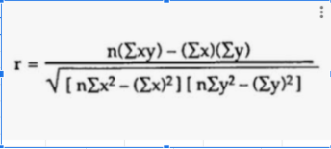
Pessoa | Renda Familiar | Gasto com Livros por Ano
1 | R$ 3,000.00 | R$ 150.00
2 | R$ 5,000.00 | R$ 200.00
3 | R$ 10,000.00 | R$ 600.00
4 | R$ 10,000.00 | R$ 700.00
5 | R$ 20,000.00 | R$ 1,000.00
6 | R$ 20,000.00 | R$ 1,200.00
7 | R$ 20,000.00 | R$ 1,500.00
8 | R$ 30,000.00 | R$ 800.00
9 | R$ 40,000.00 | R$ 1,000.00
10 | R$ 50,000.00 | R$ 2,000.00
11 | R$ 60,000.00 | R$ 2,000.00
12 | R$ 70,000.00 | R$ 2,500.00
13 | R$ 70,000.00 | R$ 3,000.00
14 | R$ 80,000.00 | R$ 2,500.00
15 | R$ 100,000.00 | R$ 4,000.00
16 | R$ 100,000.00 | R$ 3,500.00
17 | R$ 100,000.00 | R$ 4,000.00
18 | R$ 120,000.00 | R$ 3,000.00
19 | R$ 120,000.00 | R$ 4,000.00
20 | R$ 140,000.00 | R$ 4,000.00
21 | R$ 150,000.00 | R$ 5,000.00
22 | R$ 180,000.00 | R$ 4,000.00
23 | R$ 180,000.00 | R$ 5,000.00
24 | R$ 200,000.00 | R$ 6,000.00
25 | R$ 200,000.00 | R$ 5,000.00

